Aluminium
Cennik netto na 2021

Seria LS1912 z dźwignią stożkową - Aluminium
Kod produktu | Nazwa | Cena zł netto
Plakietki centralne z dzwignią stożkową
Plakietka 1-krotna, 1 dzwignia - aluminium

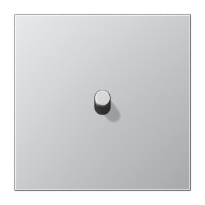

AL12-0K0 | Plakietka 1-krotna, 1 dźwignia, stożek | 452.75 zł
K506EU | Mechanizm łącznika uniwersalny | 73.37 zł
AL2981 | Ramka 1-krotna, aluminium | 66.32 zł

Razem: |  | 592.44 zł
Plakietka 2-krotna, 2 dźwignie, pozioma - aluminium

AL12-200K0 | Plakietka 2-krotna, 1+1 dźwignia | 985.59 zł
K501EU | Mechanizm wyłącznika pojedyńczego | 73.37 zł
K501EU | Mechanizm wyłącznika pojedyńczego | 73.37 zł
AL2982 | Ramka 2-krotna, aluminium | 102.60 zł
Razem: |  | 1,234.93 zł
Plakietka 2-krotna, 2 dźwignie, pionowa - aluminium
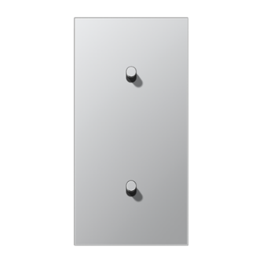

AL12-20K0 | Plakietka 2-krotna, 1+1 dźwignia | 985.59 zł
K501EU | Mechanizm wyłącznika pojedyńczego | 73.37 zł
K501EU | Mechanizm wyłącznika pojedyńczego | 73.37 zł
AL2982 | Ramka 2-krotna, aluminium | 102.60 zł
Razem: |  | 1,234.93 zł
Plakietka 1-krotna, 2 dźwignie - aluminium

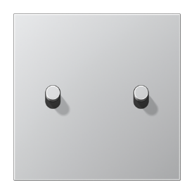

AL12-5K0 | Plakietka 1-krotna, 2 dźwignie, stożek | 658.00 zł
K505EU | Mechanizm łącznika seryjny | 98.89 zł
AL2981 | Ramka 1-krotna, aluminium | 66.32 zł
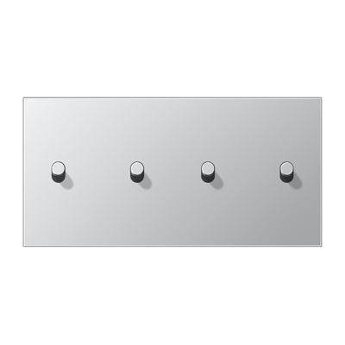
Razem: |  | 823.21 zł
Plakietka 2-krotna, 4 dźwignie, pozioma - aluminium

AL12-250K0 | Plakietka 2-krotna, 2+2 dźwignie | 1,344.81 zł
K505EU | Mechanizm łącznika seryjny | 98.89 zł
K505EU | Mechanizm łącznika seryjny | 98.89 zł
AL2982 | Ramka 2-krotna, aluminium | 102.60 zł
Razem: |  | 1,645.19 zł
Plakietka 2-krotna, 4 dźwignie, pionowa - aluminium

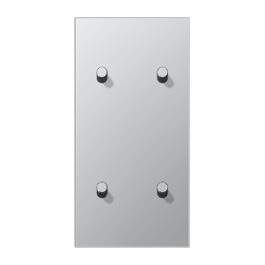

AL12-25K0 | Plakietka 2-krotna, 2+2 dźwignie | 1,344.81 zł
K505EU | Mechanizm łącznika seryjny | 98.89 zł
K505EU | Mechanizm łącznika seryjny | 98.89 zł
AL2982 | Ramka 2-krotna, aluminium | 102.60 zł
Razem: |  | 1,645.19 zł
Plakietka pojedyńcza, 2 dźwignie, z strzałkami - aluminium

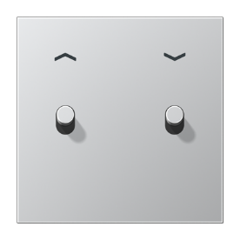

AL12-5PK0 | Plakietka roletowa | 670.88 zł
K539VEU | Mechanizm do rolet, przyciskowy | 147.72 zł
AL2981 | Ramka 1-krotna, aluminium | 66.32 zł
Razem: |  | 884.92 zł

Stal
Cennik netto na 2021

Seria LS1912 z dźwignią stożkową - Stal nierdzewna
Kod produktu | Nazwa | Cena zł netto
Plakietki centralne z dzwignią stożkową
Plakietka 1-krotna, 1 dzwignia - stal nierdzewna

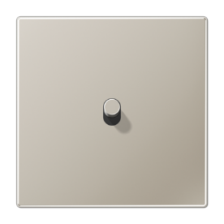

ES12-0K1 | Plakietka 1-krotna, 1 dźwignia | 452.75 zł
K506EU | Mechanizm łącznika uniwersalny | 73.37 zł
ES2981 | Ramka 1-krotna, stal | 66.32 zł
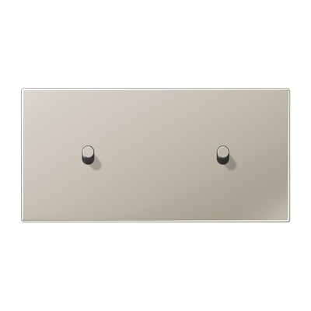
Razem: |  | 592.44 zł
Plakietka 2-krotna, 2 dźwignie, pozioma - stal nierdzewna

ES12-200K1 | Plakietka 2-krotna, 1+1 dźwignia | 985.59 zł
K501EU | Mechanizm wyłącznika pojedyńczego | 73.37 zł
K501EU | Mechanizm wyłącznika pojedyńczego | 73.37 zł
ES2982 | Ramka 2-krotna, stal | 102.60 zł
Razem: |  | 1,234.93 zł
Plakietka 2-krotna, 2 dźwignie, pionowa - stal nierdzewna

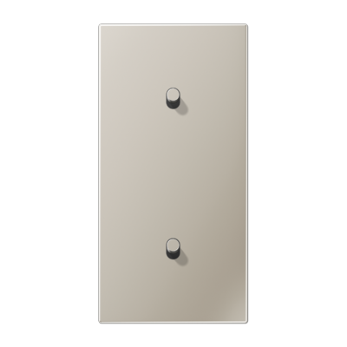

ES12-20K1 | Plakietka 2-krotna, 1+1 dźwignia | 985.59 zł
K501EU | Mechanizm wyłącznika pojedyńczego | 73.37 zł
K501EU | Mechanizm wyłącznika pojedyńczego | 73.37 zł
ES2982 | Ramka 2-krotna, stal | 102.60 zł
Razem: |  | 1,234.93 zł
Plakietka 1-krotna, 2 dźwignie - stal nierdzewna

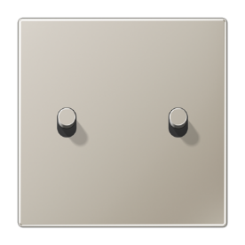

ES12-5K1 | Plakietka 1-krotna, 2 dźwignie | 658.00 zł
K505EU | Mechanizm łącznika seryjny | 98.89 zł
ES2981 | Ramka 1-krotna, stal | 66.32 zł
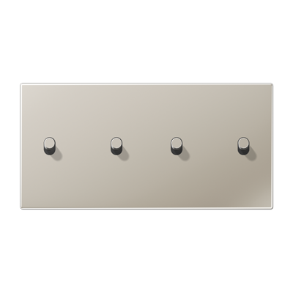
Razem: |  | 823.21 zł
Plakietka 2-krotna, 4 dźwignie, pozioma - stal nierdzewna

ES12-250K1 | Plakietka 2-krotna, 2+2 dźwignie | 1,344.81 zł
K505EU | Mechanizm łącznika seryjny | 98.89 zł
K505EU | Mechanizm łącznika seryjny | 98.89 zł
ES2982 | Ramka 2-krotna, stal | 102.60 zł
Razem: |  | 1,645.19 zł
Plakietka 2-krotna, 4 dźwignie, pionowa - stal nierdzewna

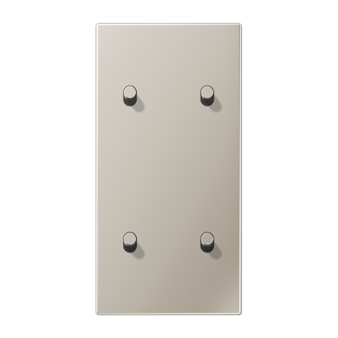

ES12-25K1 | Plakietka 2-krotna, 2+2 dźwignie | 1,344.81 zł
K505EU | Mechanizm łącznika seryjny | 98.89 zł
K505EU | Mechanizm łącznika seryjny | 98.89 zł
ES2982 | Ramka 2-krotna, stal | 102.60 zł
Razem: |  | 1,645.19 zł
Plakietka pojedyńcza, 2 dźwignie, z strzałkami - stal nierdzewna

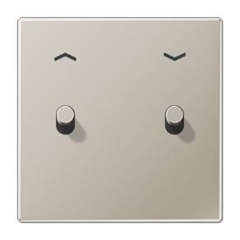

ES12-5PK1 | Plakietka roletowa | 670.88 zł
K539VEU | Mechanizm do rolet, przyciskowy | 147.72 zł
ES2981 | Ramka 1-krotna, stal | 66.32 zł
Razem: |  | 884.92 zł

Ciemne aluminium
Cennik netto na 2021

Seria LS1912 z dźwignią stożkową - ciemne aluminium
Kod produktu | Nazwa | Cena zł netto
Plakietki centralne z dzwignią stożkową
Plakietka 1-krotna, 1 dzwignia - ciemne aluminium



AL12-0DK01 | Plakietka 1-krotna, 1 dźwignia, stożek | 486.17 zł
K506EU | Mechanizm łącznika uniwersalny | 73.37 zł
AL2981D | Ramka 1-krotna, ciemne aluminium | 74.31 zł

Razem: |  | 633.85 zł
Plakietka 2-krotna, 2 dźwignie, pozioma - ciemne aluminium

AL12-200DK01 | Plakietka 2-krotna, 1+1 dźwignia | 1,010.08 zł
K501EU | Mechanizm wyłącznika pojedyńczego | 73.37 zł
K501EU | Mechanizm wyłącznika pojedyńczego | 73.37 zł
AL2982D | Ramka 2-krotna, ciemne aluminium | 114.49 zł
Razem: |  | 1,271.31 zł
Plakietka 2-krotna, 2 dźwignie, pionowa - ciemne aluminium
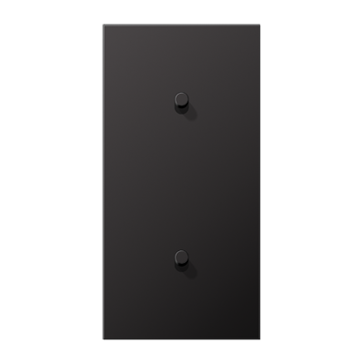

AL12-20DK01 | Plakietka 2-krotna, 1+1 dźwignia | 1,010.08 zł
K501EU | Mechanizm wyłącznika pojedyńczego | 73.37 zł
K501EU | Mechanizm wyłącznika pojedyńczego | 73.37 zł
AL2982D | Ramka 2-krotna, ciemne aluminium | 114.49 zł
Razem: |  | 1,271.31 zł
Plakietka 1-krotna, 2 dźwignie - ciemne aluminium



AL12-5DK01 | Plakietka 1-krotna, 2 dźwignie, stożek | 696.54 zł
K505EU | Mechanizm łącznika seryjny | 98.89 zł
AL2981D | Ramka 1-krotna, ciemne aluminium | 74.31 zł

Razem: |  | 869.74 zł
Plakietka 2-krotna, 4 dźwignie, pozioma - ciemne aluminium

AL12-250DK01 | Plakietka 2-krotna, 2+2 dźwignie | 1,374.42 zł
K505EU | Mechanizm łącznika seryjny | 98.89 zł
K505EU | Mechanizm łącznika seryjny | 98.89 zł
AL2982D | Ramka 2-krotna, ciemne aluminium | 114.49 zł
Razem: |  | 1,686.69 zł
Plakietka 2-krotna, 4 dźwignie, pionowa - ciemne aluminium
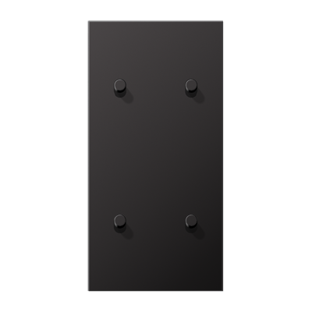

AL12-25DK01 | Plakietka 2-krotna, 2+2 dźwignie | 1,374.42 zł
K505EU | Mechanizm łącznika seryjny | 98.89 zł
K505EU | Mechanizm łącznika seryjny | 98.89 zł
AL2982D | Ramka 2-krotna, ciemne aluminium | 114.49 zł
Razem: |  | 1,686.69 zł
Plakietka pojedyńcza, 2 dźwignie, z strzałkami - ciemne aluminium

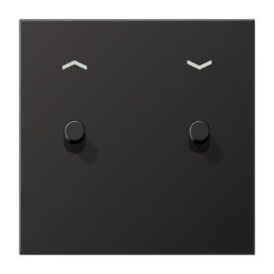

AL12-5PDK01 | Plakietka roletowa | 709.37 zł
K539VEU | Mechanizm do rolet, przyciskowy | 147.72 zł
AL2981D | Ramka 1-krotna, ciemne aluminium | 74.31 zł
Razem: |  | 931.40 zł

Mosiądz
Cennik netto na 2021

Seria LS1912 z dźwignią stożkową - mosiądz klasyczny
Kod produktu | Nazwa | Cena zł netto
Plakietki centralne z dzwignią stożkową
Plakietka 1-krotna, 1 dzwignia - mosiądz klasyczny

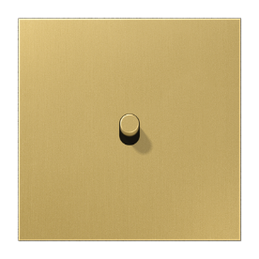

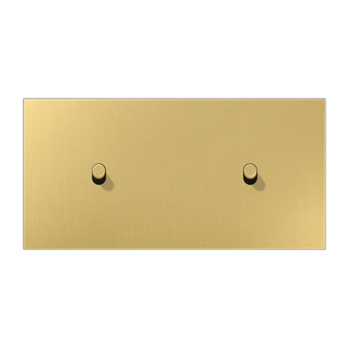
ME12-0CK25 | Plakietka 1-krotna, 1 dźwignia | 501.21 zł
K506EU | Mechanizm łącznika uniwersalny | 73.37 zł
ME2981C | Ramka 1-krotna, mosiądz klasyczny | 128.12 zł
Razem: |  | 702.70 zł
Plakietka 2-krotna, 2 dźwignie, pozioma - mosiądz klasyczny

ME12-200CK25 | Plakietka 2-krotna, 1+1 dźwignia | 1,034.42 zł
K501EU | Mechanizm wyłącznika pojedyńczego | 73.37 zł
K501EU | Mechanizm wyłącznika pojedyńczego | 73.37 zł
ME2982C | Ramka 2-krotna, mosiądz klasyczny | 212.21 zł
Razem: |  | 1,393.37 zł
Plakietka 2-krotna, 2 dźwignie, pionowa - mosiądz klasyczny
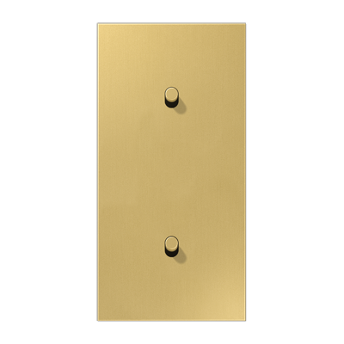

ME12-20CK25 | Plakietka 2-krotna, 1+1 dźwignia | 1,034.42 zł
K501EU | Mechanizm wyłącznika pojedyńczego | 73.37 zł
K501EU | Mechanizm wyłącznika pojedyńczego | 73.37 zł
ME2982C | Ramka 2-krotna, mosiądz klasyczny | 212.21 zł
Razem: |  | 1,393.37 zł
Plakietka 1-krotna, 2 dźwignie - mosiądz klasyczny

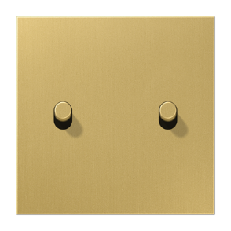

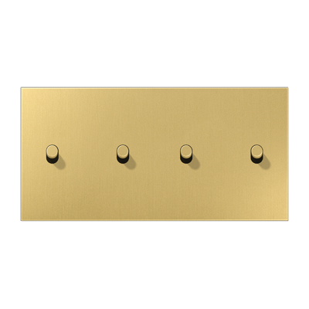
ME12-5CK25 | Plakietka 1-krotna, 2 dźwignie | 711.63 zł
K505EU | Mechanizm łącznika seryjny | 98.89 zł
ME2981C | Ramka 1-krotna, mosiądz klasyczny | 128.12 zł
Razem: |  | 938.64 zł
Plakietka 2-krotna, 4 dźwignie, pozioma - mosiądz klasyczny

ME12-250CK25 | Plakietka 2-krotna, 2+2 dźwignie | 1,398.77 zł
K505EU | Mechanizm łącznika seryjny | 98.89 zł
K505EU | Mechanizm łącznika seryjny | 98.89 zł
ME2982C | Ramka 2-krotna, mosiądz klasyczny | 212.21 zł
Razem: |  | 1,808.76 zł
Plakietka 2-krotna, 4 dźwignie, pionowa - mosiądz klasyczny

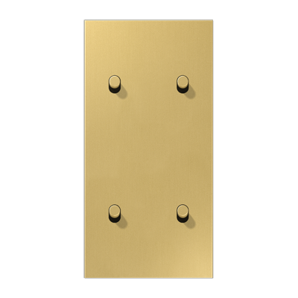

ME12-25CK25 | Plakietka 2-krotna, 2+2 dźwignie | 1,398.77 zł
K505EU | Mechanizm łącznika seryjny | 98.89 zł
K505EU | Mechanizm łącznika seryjny | 98.89 zł
ME2982C | Ramka 2-krotna, mosiądz klasyczny | 212.21 zł
Razem: |  | 1,808.76 zł
Plakietka pojedyńcza, 2 dźwignie, z strzałkami - mosiądz klasyczny

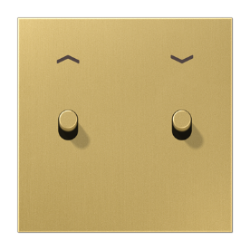

ME12-5PCK25 | Plakietka roletowa | 724.46 zł
K539VEU | Mechanizm do rolet, przyciskowy | 147.72 zł
ME2981C | Ramka 1-krotna, mosiądz klasyczny | 128.12 zł
Razem: |  | 1,000.30 zł

